Foglio1
EAN INTERNO | EAN ORIGINALE | MARCHI | MACRO | SETTORE | CATEGORIA | Descrizione | Dimensioni | Articolo | CODICE TESSUTO | Tessuto | CODICE COLORE | Colore | Made in | TAGLIA | Quantità | PREZZO RETAIL | TOT RETAIL | PREZZO WHOLESALE | TOT WHOLESALE | FOTO
2098827818517 | 7618483826067 | GUESS | UOMO | ABBIGLIAMENTO | CAMICIE | CAMICIA DI JEANS, DA UOMO, CON TASCHINO, COLLO CLASSICO, MANICA LUNGA, TINTA UNITA, CON LOGO, CHIUSURA BOTTONI |  | X1GH02 | D4BP9 | 100%COTTON | PPRN | PEPERONCINO | INDIA | XS | 2 | 109.90 € | 219.80 € | 44.00 € | 88.00 € | 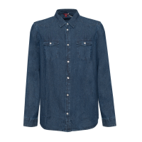
2084437895031 | 7618483826098 | GUESS | UOMO | ABBIGLIAMENTO | CAMICIE | CAMICIA DI JEANS, DA UOMO, CON TASCHINO, COLLO CLASSICO, MANICA LUNGA, TINTA UNITA, CON LOGO, CHIUSURA BOTTONI |  | X1GH02 | D4BP9 | 100%COTTON | PPRN | PEPERONCINO | INDIA | L | 1 | 109.90 € | 109.90 € | 44.00 € | 44.00 €
2029250664600 | 7621826164276 | GUESS | UOMO | ABBIGLIAMENTO | CAMICIE | CAMICIA DI JEANS, DA UOMO |  | X2GH02 | D4368 | 100% CO | NILM | DENIM | INDIA | XXL | 1 | 109.90 € | 109.90 € | 44.00 € | 44.00 €
2025078534620 | 7613395891738 | GUESS BY MARCIANO | UOMO | ABBIGLIAMENTO | CAMICIE | SLIM FIT FRENCH COLLAR |  | 84H425 |  | 97%CO 3%EA | PZQ7 | BLU/BROWN MICROSTARS | CHINA | 40 | 1 | 95.00 € | 95.00 € | 38.10 € | 38.10 €
2064451337441 | 7621097127741 | GUESS | UOMO | ABBIGLIAMENTO | CAPPOTTI E GIACCHE | GIACCHETTO, DA UOMO, CON TASCHINO, TASCHE, MANICA LUNGA, TINTA UNITA, CON LOGO, CHIUSURA BOTTONI |  | M9RN14 | D42M9 | 98%CO 2%EA | ADEW | DENIM BLACK | PAKISTAN | XS | 18 | 109.90 € | 1978.20 € | 46.20 € | 831.60 € | 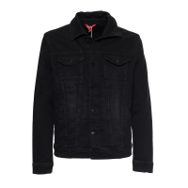
2063842490475 | 7621097127758 | GUESS | UOMO | ABBIGLIAMENTO | CAPPOTTI E GIACCHE | GIACCHETTO, DA UOMO, CON TASCHINO, TASCHE, MANICA LUNGA, TINTA UNITA, CON LOGO, CHIUSURA BOTTONI |  | M9RN14 | D42M9 | 98%CO 2%EA | ADEW | DENIM BLACK | PAKISTAN | S | 11 | 109.90 € | 1208.90 € | 46.20 € | 508.20 €
2033169135953 | 7621097127765 | GUESS | UOMO | ABBIGLIAMENTO | CAPPOTTI E GIACCHE | GIACCHETTO, DA UOMO, CON TASCHINO, TASCHE, MANICA LUNGA, TINTA UNITA, CON LOGO, CHIUSURA BOTTONI |  | M9RN14 | D42M9 | 98%CO 2%EA | ADEW | DENIM BLACK | PAKISTAN | M | 15 | 109.90 € | 1648.50 € | 46.20 € | 693.00 €
2081077504279 | 7621097127772 | GUESS | UOMO | ABBIGLIAMENTO | CAPPOTTI E GIACCHE | GIACCHETTO, DA UOMO, CON TASCHINO, TASCHE, MANICA LUNGA, TINTA UNITA, CON LOGO, CHIUSURA BOTTONI |  | M9RN14 | D42M9 | 98%CO 2%EA | ADEW | DENIM BLACK | PAKISTAN | L | 41 | 109.90 € | 4505.90 € | 46.20 € | 1894.20 €
2061489784964 | 7621097127789 | GUESS | UOMO | ABBIGLIAMENTO | CAPPOTTI E GIACCHE | GIACCHETTO, DA UOMO, CON TASCHINO, TASCHE, MANICA LUNGA, TINTA UNITA, CON LOGO, CHIUSURA BOTTONI |  | M9RN14 | D42M9 | 98%CO 2%EA | ADEW | DENIM BLACK | PAKISTAN | XL | 49 | 109.90 € | 5385.10 € | 46.20 € | 2263.80 €
2057590299244 | 7621097127796 | GUESS | UOMO | ABBIGLIAMENTO | CAPPOTTI E GIACCHE | GIACCHETTO, DA UOMO, CON TASCHINO, TASCHE, MANICA LUNGA, TINTA UNITA, CON LOGO, CHIUSURA BOTTONI |  | M9RN14 | D42M9 | 98%CO 2%EA | ADEW | DENIM BLACK | PAKISTAN | XXL | 18 | 109.90 € | 1978.20 € | 46.20 € | 831.60 €
2084253733425 | 7618483325263 | GUESS | UOMO | ABBIGLIAMENTO | CAPPOTTI E GIACCHE | GIUBBOTTO, DA UOMO, TASCHE, MANICA LUNGA, BICOLORE, CON LOGO, CHIUSURA ZIP |  | X0RL07 | WDRC0 | 100%Polyester | TWHT | TRUE WHITE A000 | CHINA | M | 5 | 170.00 € | 850.00 € | 68.00 € | 340.00 € | 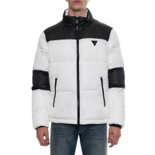
2078554876417 | 7618483325270 | GUESS | UOMO | ABBIGLIAMENTO | CAPPOTTI E GIACCHE | GIUBBOTTO, DA UOMO, TASCHE, MANICA LUNGA, BICOLORE, CON LOGO, CHIUSURA ZIP |  | X0RL07 | WDRC0 | 100%Polyester | TWHT | TRUE WHITE A000 | CHINA | L | 5 | 170.00 € | 850.00 € | 68.00 € | 340.00 €
2081953136990 | 7618483325287 | GUESS | UOMO | ABBIGLIAMENTO | CAPPOTTI E GIACCHE | GIUBBOTTO, DA UOMO, TASCHE, MANICA LUNGA, BICOLORE, CON LOGO, CHIUSURA ZIP |  | X0RL07 | WDRC0 | 100%Polyester | TWHT | TRUE WHITE A000 | CHINA | XL | 5 | 170.00 € | 850.00 € | 68.00 € | 340.00 €
2023940453109 | 7624302054900 | GUESS | UOMO | ABBIGLIAMENTO | CAPPOTTI E GIACCHE | GIACCHETTO, DA UOMO, TASCHE, TINTA UNITA, CON LOGO, CHIUSURA ZIP |  | X1BL14 | WBQG0 | 100%Polyester | G720 | BLUE NAVY | MYANMAR | XS | 1 | 159.90 € | 159.90 € | 64.00 € | 64.00 € | 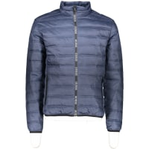
2022299761910 | 7624302054849 | GUESS | UOMO | ABBIGLIAMENTO | CAPPOTTI E GIACCHE | PIUMINO, DA UOMO, TASCHE, MANICA LUNGA, TINTA UNITA, CHIUSURA ZIP |  | X1BL14 | WBQG0 | 100%Polyester | TWHT | TRUE WHITE A000 | MYANMAR | XS | 1 | 159.90 € | 159.90 € | 64.00 € | 64.00 €
2062994330745 | 7624302054986 | GUESS | UOMO | ABBIGLIAMENTO | CAPPOTTI E GIACCHE | GIUBBINO, DA UOMO, TASCHE, CON CAPPUCCIO, MANICA LUNGA, BICOLORE, CON LOGO, CHIUSURA ZIP |  | X1BL17 | WCY60 | 100%Polyamide | JBLK | Jet Black A996 | MYANMAR | M | 1 | 159.90 € | 159.90 € | 64.00 € | 64.00 € | 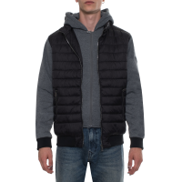
2075681154456 | 7624302054993 | GUESS | UOMO | ABBIGLIAMENTO | CAPPOTTI E GIACCHE | GIUBBINO, DA UOMO, TASCHE, CON CAPPUCCIO, MANICA LUNGA, BICOLORE, CON LOGO, CHIUSURA ZIP |  | X1BL17 | WCY60 | 100%Polyamide | JBLK | Jet Black A996 | MYANMAR | L | 1 | 159.90 € | 159.90 € | 64.00 € | 64.00 €
2066355817562 | 7624302055006 | GUESS | UOMO | ABBIGLIAMENTO | CAPPOTTI E GIACCHE | GIUBBINO, DA UOMO, TASCHE, CON CAPPUCCIO, MANICA LUNGA, BICOLORE, CON LOGO, CHIUSURA ZIP |  | X1BL17 | WCY60 | 100%Polyamide | JBLK | Jet Black A996 | MYANMAR | XL | 1 | 159.90 € | 159.90 € | 64.00 € | 64.00 €
2077832881013 | 7624302055174 | GUESS | UOMO | ABBIGLIAMENTO | CAPPOTTI E GIACCHE | PIUMINO, DA UOMO, TASCHE, CON CAPPUCCIO, MANICA LUNGA, TINTA UNITA, CON LOGO, CHIUSURA ZIP |  | X1BL18 | WDL90 | 100%Polyester | GLSU | JAUNE/GOLD SUN | CHINA | L | 5 | 189.90 € | 949.50 € | 76.00 € | 380.00 € | 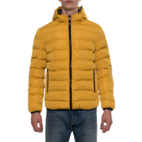
2056663281230 | 7624302055181 | GUESS | UOMO | ABBIGLIAMENTO | CAPPOTTI E GIACCHE | PIUMINO, DA UOMO, TASCHE, CON CAPPUCCIO, MANICA LUNGA, TINTA UNITA, CON LOGO, CHIUSURA ZIP |  | X1BL18 | WDL90 | 100%Polyester | GLSU | JAUNE/GOLD SUN | CHINA | XL | 1 | 189.90 € | 189.90 € | 76.00 € | 76.00 €
2038491178166 | 7624302055198 | GUESS | UOMO | ABBIGLIAMENTO | CAPPOTTI E GIACCHE | PIUMINO, DA UOMO, TASCHE, CON CAPPUCCIO, MANICA LUNGA, TINTA UNITA, CON LOGO, CHIUSURA ZIP |  | X1BL18 | WDL90 | 100%Polyester | GLSU | JAUNE/GOLD SUN | CHINA | XXL | 1 | 189.90 € | 189.90 € | 76.00 € | 76.00 €
2026643653913 | 7624302055327 | GUESS | UOMO | ABBIGLIAMENTO | CAPPOTTI E GIACCHE | TRENCH, DA UOMO, TASCHE, MANICA LUNGA, TINTA UNITA, CON LOGO, CHIUSURA BOTTONI, CON CINTURA |  | X1BL19 | WDLA0 | 100%Polyester | G720 | BLUE NAVY | MYANMAR | XS | 1 | 189.90 € | 189.90 € | 76.00 € | 76.00 €
2047336967773 | 7624302055303 | GUESS | UOMO | ABBIGLIAMENTO | CAPPOTTI E GIACCHE | TRENCH, DA UOMO, TASCHE, MANICA LUNGA, TINTA UNITA, CON LOGO, CHIUSURA BOTTONI, CON CINTURA |  | X1BL19 | WDLA0 | 100%Polyester | JBLK | Jet Black A996 | MYANMAR | XL | 1 | 189.90 € | 189.90 € | 76.00 € | 76.00 € | 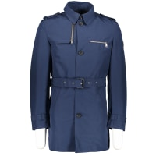
2016953599421 | 7624302068280 | GUESS | UOMO | ABBIGLIAMENTO | CAPPOTTI E GIACCHE | GIUBBOTTO, DA UOMO, TASCHE, CON CAPPUCCIO, MANICA LUNGA, TINTA UNITA, CON LOGO, CHIUSURA ZIP |  | X1BL22 | WCKQ0 | 100%Polyester | JBLK | BLACK | CHINA | L | 1 | 170.00 € | 170.00 € | 68.00 € | 68.00 €
2018646475463 | 7620207076801 | GUESS | UOMO | ABBIGLIAMENTO | CAPPOTTI E GIACCHE | GIACCHETTO, DA UOMO, TASCHE, CON CAPPUCCIO, MANICA LUNGA, TINTA UNITA, CON LOGO, CHIUSURA ZIP |  | X1GL10 | WDXR0 | 100%Polyester | G720 | BLUE | MYANMAR | S | 1 | 99.90 € | 99.90 € | 40.00 € | 40.00 € | 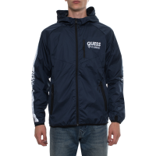
2060474745034 | 7620207076825 | GUESS | UOMO | ABBIGLIAMENTO | CAPPOTTI E GIACCHE | GIACCHETTO, DA UOMO, TASCHE, CON CAPPUCCIO, MANICA LUNGA, TINTA UNITA, CON LOGO, CHIUSURA ZIP |  | X1GL10 | WDXR0 | 100%Polyester | G720 | BLUE | MYANMAR | L | 2 | 99.90 € | 199.80 € | 40.00 € | 80.00 €
2088542568828 | 7620207076993 | GUESS | UOMO | ABBIGLIAMENTO | CAPPOTTI E GIACCHE | GIACCHETTO, DA UOMO, TASCHE, CON CAPPUCCIO, MANICA LUNGA, TINTA UNITA, CON LOGO, CHIUSURA ZIP |  | X1GL10 | WDXR0 | 100%Polyester | TWHT | WHITE | MYANMAR | M | 2 | 99.90 € | 199.80 € | 40.00 € | 80.00 €
2092230984777 | 7628067801670 | GUESS | UOMO | ABBIGLIAMENTO | CAPPOTTI E GIACCHE | BOMBER, DA UOMO, TASCHE, MANICA LUNGA, TINTA UNITA, CON LOGO, CHIUSURA ZIP |  | X2GL04 | WEPG2 | 100%Polyester | JBLK | BLACK | CHINA | M | 1 | 169.00 € | 169.00 € | 68.00 € | 68.00 €
2019184333000 | 7628067093556 | GUESS | UOMO | ABBIGLIAMENTO | CAPPOTTI E GIACCHE | GIUBBOTTO, DA UOMO, TINTA UNITA, CON LOGO, CHIUSURA ZIP |  | X2OL21 | WBQG0 | 100%Polyester | G720 | BLUE | CHINA | XL | 1 | 159.90 € | 159.90 € | 64.00 € | 64.00 €
2026183981743 | 7624302313786 | GUESS | UOMO | ABBIGLIAMENTO | FELPE | FELPA, DA UOMO, TASCHE, CON CAPPUCCIO, MANICA LUNGA, TINTA UNITA, CON LOGO, CHIUSURA ZIP |  | X1BQ09 | K6CZ0 | 54%COTTON 46%POLYESTER | JTMU | JET BLACK MULTI | BANGLADESH | S | 2 | 109.90 € | 219.80 € | 44.00 € | 88.00 € | 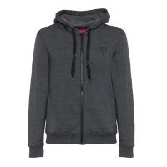
2091620566425 | 7624302690573 | GUESS | UOMO | ABBIGLIAMENTO | FELPE | FELPA, DA UOMO, CON TASCHINO, MANICA LUNGA, TINTA UNITA, CON LOGO, CHIUSURA ZIP |  | X1RQ17 | KB0Z0 | 100%Polyester | JBLK | Jet Black A996 | BANGLADESH | XL | 2 | 109.90 € | 219.80 € | 44.00 € | 88.00 € | 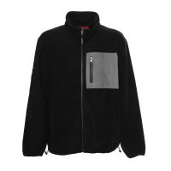
2091929856630 | 7628067834241 | GUESS | UOMO | ABBIGLIAMENTO | FELPE | FELPA, DA UOMO, GIROCOLLO, CON LOGO |  | X2GQ07 | KAEC0 | 68% CO 32%PL | G585 | NERO BIANCO ROSSO | BANGLADESH | XXL | 1 | 99.90 € | 99.90 € | 40.00 € | 40.00 €
2045352255119 | 7621826212564 | GUESS | UOMO | ABBIGLIAMENTO | FELPE | FELPA, DA UOMO, CON CAPPUCCIO |  | X2GQ08 | K9SR1 | 77%PL 17%CO 6%VI | G118 | MARRONE | BANGLADESH | XS | 1 | 89.90 € | 89.90 € | 36.00 € | 36.00 €
2085792333046 | 7621826321754 | GUESS | UOMO | ABBIGLIAMENTO | FELPE | FELPA, DA UOMO, CON CAPPUCCIO |  | X2PQ34 | K8D31 | 100% CO | G8FD | VERDE | TURKEY | S | 1 | 99.90 € | 99.90 € | 40.00 € | 40.00 €
2023795651002 | 7628067484620 | GUESS | UOMO | ABBIGLIAMENTO | JEANS | JEANS, DA UOMO, CINQUE TASCHE, TINTA UNITA, CON LOGO, CHIUSURA ZIP E BOTTONE |  | X1RA16 | D4P37 | 94%COTTON 5%POLYESTER 1%ELASTANE | ORTD | ORTENSIA DESTROYED D | PAKISTAN | 31|L34 | 11 | 139.90 € | 1538.90 € | 56.00 € | 616.00 € | 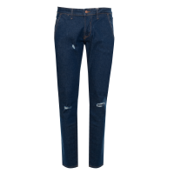
2012806952627 | 7628067484637 | GUESS | UOMO | ABBIGLIAMENTO | JEANS | JEANS, DA UOMO, CINQUE TASCHE, TINTA UNITA, CON LOGO, CHIUSURA ZIP E BOTTONE |  | X1RA16 | D4P37 | 94%COTTON 5%POLYESTER 1%ELASTANE | ORTD | ORTENSIA DESTROYED D | PAKISTAN | 32|L34 | 14 | 139.90 € | 1958.60 € | 56.00 € | 784.00 €
2061713412137 | 7618483370027 | GUESS | UOMO | ABBIGLIAMENTO | MAGLIE | MAGLIA, DA UOMO, CON CAPPUCCIO |  | X0RR05 | Z27Y0 | 100%COTTON | JBLK | Jet Black A996 | BANGLADESH | S | 1 | 99.90 € | 99.90 € | 40.00 € | 40.00 € | 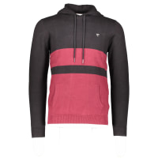
2035774725413 | 7618483370072 | GUESS | UOMO | ABBIGLIAMENTO | MAGLIE | MAGLIA, DA UOMO, GIROCOLLO, MANICA LUNGA, TINTA UNITA, CON LOGO |  | X0RR06 | Z2T60 | 60%COTTON 40%ACRYLIC | GLSU | JAUNE/GOLD SUN | BANGLADESH | XS | 2 | 99.90 € | 199.80 € | 40.00 € | 80.00 € | 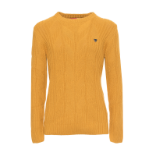
2089913673288 | 7618483370096 | GUESS | UOMO | ABBIGLIAMENTO | MAGLIE | MAGLIA, DA UOMO, GIROCOLLO, MANICA LUNGA, TINTA UNITA, CON LOGO |  | X0RR06 | Z2T60 | 60%COTTON 40%ACRYLIC | GLSU | JAUNE/GOLD SUN | BANGLADESH | M | 2 | 99.90 € | 199.80 € | 40.00 € | 80.00 €
2049838404190 | 7618483370102 | GUESS | UOMO | ABBIGLIAMENTO | MAGLIE | MAGLIA, DA UOMO, GIROCOLLO, MANICA LUNGA, TINTA UNITA, CON LOGO |  | X0RR06 | Z2T60 | 60%COTTON 40%ACRYLIC | GLSU | JAUNE/GOLD SUN | BANGLADESH | L | 4 | 99.90 € | 399.60 € | 40.00 € | 160.00 €
2072252650294 | 7618483370140 | GUESS | UOMO | ABBIGLIAMENTO | MAGLIE | MAGLIA, DA UOMO, GIROCOLLO, MANICA LUNGA, TINTA UNITA, CON LOGO |  | X0RR06 | Z2T60 | 60%COTTON 40%ACRYLIC | JBLK | Jet Black A996 | BANGLADESH | S | 4 | 99.90 € | 399.60 € | 40.00 € | 160.00 € | 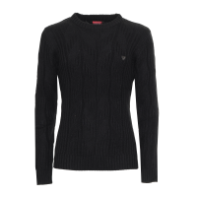
2077622379805 | 7618483370263 | GUESS | UOMO | ABBIGLIAMENTO | MAGLIE | CARDIGAN, DA UOMO, TASCHE, GIROCOLLO, MANICA LUNGA, TINTA UNITA, CON LOGO, CON ZIP |  | X0RR09 | Z27Y0 | 100%COTTON | G720 | BLUE NAVY | BANGLADESH | S | 5 | 89.90 € | 449.50 € | 36.00 € | 180.00 € | 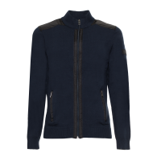
2077743833996 | 7618483370287 | GUESS | UOMO | ABBIGLIAMENTO | MAGLIE | CARDIGAN, DA UOMO, TASCHE, GIROCOLLO, MANICA LUNGA, TINTA UNITA, CON LOGO, CON ZIP |  | X0RR09 | Z27Y0 | 100%COTTON | G720 | BLUE NAVY | BANGLADESH | L | 5 | 89.90 € | 449.50 € | 36.00 € | 180.00 €
2053239860653 | 7618483370294 | GUESS | UOMO | ABBIGLIAMENTO | MAGLIE | CARDIGAN, DA UOMO, TASCHE, GIROCOLLO, MANICA LUNGA, TINTA UNITA, CON LOGO, CON ZIP |  | X0RR09 | Z27Y0 | 100%COTTON | G720 | BLUE NAVY | BANGLADESH | XL | 2 | 89.90 € | 179.80 € | 36.00 € | 72.00 €
2025980550480 | 7618483370331 | GUESS | UOMO | ABBIGLIAMENTO | MAGLIE | CARDIGAN, DA UOMO, TASCHE, GIROCOLLO, MANICA LUNGA, TINTA UNITA, CON LOGO, CON ZIP |  | X0RR09 | Z27Y0 | 100%COTTON | JBLK | Jet Black A996 | BANGLADESH | M | 2 | 89.90 € | 179.80 € | 36.00 € | 72.00 € | 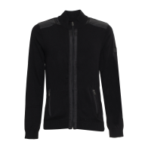
2015351746581 | 7618483370348 | GUESS | UOMO | ABBIGLIAMENTO | MAGLIE | CARDIGAN, DA UOMO, TASCHE, GIROCOLLO, MANICA LUNGA, TINTA UNITA, CON LOGO, CON ZIP |  | X0RR09 | Z27Y0 | 100%COTTON | JBLK | Jet Black A996 | BANGLADESH | L | 2 | 89.90 € | 179.80 € | 36.00 € | 72.00 €
2061786808431 | 7618483370638 | GUESS | UOMO | ABBIGLIAMENTO | MAGLIE | MAGLIA, DA UOMO, GIROCOLLO, MANICA LUNGA, TINTA UNITA, CON LOGO, CON BOTTONI |  | X0RR10 | Z2RY0 | 100%COTTON | HVR | HAVANA RED | BANGLADESH | M | 4 | 89.90 € | 359.60 € | 36.00 € | 144.00 € | 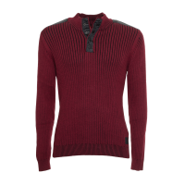
2018004642704 | 7618483370645 | GUESS | UOMO | ABBIGLIAMENTO | MAGLIE | MAGLIA, DA UOMO, GIROCOLLO, MANICA LUNGA, TINTA UNITA, CON LOGO, CON BOTTONI |  | X0RR10 | Z2RY0 | 100%COTTON | HVR | HAVANA RED | BANGLADESH | L | 4 | 89.90 € | 359.60 € | 36.00 € | 144.00 €
2046568346172 | 7624302071259 | GUESS | UOMO | ABBIGLIAMENTO | MAGLIE | MAGLIA, DA UOMO, A LUPETTO |  | X1BR11 | Z2XZ0 | 53%CO 40%VI | G720 | BLU | BANGLADESH | S | 1 | 79.90 € | 79.90 € | 32.00 € | 32.00 €
2061456510862 | 7624302071280 | GUESS | UOMO | ABBIGLIAMENTO | MAGLIE | MAGLIA, DA UOMO, A LUPETTO |  | X1BR11 | Z2XZ0 | 53%CO 40%VI | G720 | BLU | BANGLADESH | XL | 1 | 79.90 € | 79.90 € | 32.00 € | 32.00 €
2048853861803 | 7624302071518 | GUESS | UOMO | ABBIGLIAMENTO | MAGLIE | CARDIGAN, DA UOMO, CON CAPPUCCIO, MANICA LUNGA, CON LOGO, CON ZIP |  | X1BR14 | Z2S00 | 100%ACRYLIC | JBLK | Jet Black A996 | BANGLADESH | L | 7 | 109.90 € | 769.30 € | 44.00 € | 308.00 € | 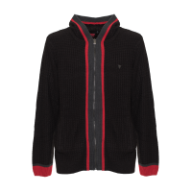
2057111582725 | 7624302071587 | GUESS | UOMO | ABBIGLIAMENTO | MAGLIE | MAGLIA, DA UOMO, CON LOGO, CON ZIP |  | X1BR15 | Z2XE0 | 90%ACRYLIC 10%WOOL | G720 | BLUE NAVY | BANGLADESH | XL | 2 | 109.90 € | 219.80 € | 44.00 € | 88.00 € | 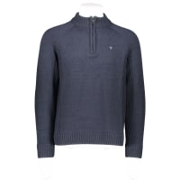
2051127983019 | 7628067358990 | GUESS | UOMO | ABBIGLIAMENTO | MAGLIE | MAGLIA, DA UOMO, GIROCOLLO, MANICA LUNGA, TINTA UNITA, CON LOGO |  | X1BR21 | Z27Y0 | 100%COTTON | MCH | MEDIUM CHARCOAL HEAT | BANGLADESH | XS | 7 | 79.90 € | 559.30 € | 32.00 € | 224.00 € | 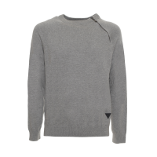
2021483694973 | 7628067359768 | GUESS | UOMO | ABBIGLIAMENTO | MAGLIE | MAGLIA, DA UOMO, GIROCOLLO, CON LOGO |  | X1BR22 | Z27Y0 | 100%CO | CRGB | PETROLIO | BANGLADESH | S | 1 | 79.90 € | 79.90 € | 32.00 € | 32.00 €
2020782889417 | 7628067359874 | GUESS | UOMO | ABBIGLIAMENTO | MAGLIE | MAGLIA, DA UOMO, GIROCOLLO, CON LOGO |  | X1BR22 | Z27Y0 | 100%CO | G720 | BLU | BANGLADESH | XS | 1 | 79.90 € | 79.90 € | 32.00 € | 32.00 €
2011316287878 | 7624302628019 | GUESS | UOMO | ABBIGLIAMENTO | MAGLIE | CARDIGAN, DA UOMO, CON CAPPUCCIO, CON LOGO, CON ZIP |  | X1PR02 | Z27Y0 | 100%COTTON | MCH | MEDIUM CHARCOAL HEAT | BANGLADESH | XXL | 1 | 109.90 € | 109.90 € | 44.00 € | 44.00 € | 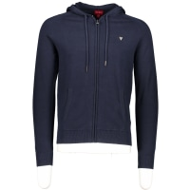
2013510661324 | 7624302790761 | GUESS | UOMO | ABBIGLIAMENTO | MAGLIE | MAGLIA, DA UOMO, GIROCOLLO, MANICA LUNGA, TINTA UNITA, CON LOGO |  | X1RP01 | KAE00 | 100%COTTON | JBLK | Jet Black A996 | BANGLADESH | 3XL | 1 | 79.90 € | 79.90 € | 32.00 € | 32.00 € | 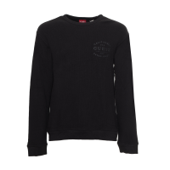
2095251513384 | 7624302659655 | GUESS | UOMO | ABBIGLIAMENTO | MAGLIE | CARDIGAN, DA UOMO, TASCHE, MANICA LUNGA, TINTA UNITA, CON LOGO, CON ZIP |  | X1RR18 | Z2YG0 | 80%ACRYLIC 20%WOOL | G011 | Pure White | BANGLADESH | L | 12 | 119.90 € | 1438.80 € | 48.00 € | 576.00 € | 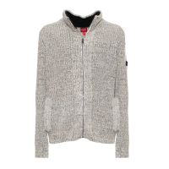
2015850949797 | 7624302659662 | GUESS | UOMO | ABBIGLIAMENTO | MAGLIE | CARDIGAN, DA UOMO, TASCHE, MANICA LUNGA, TINTA UNITA, CON LOGO, CON ZIP |  | X1RR18 | Z2YG0 | 80%ACRYLIC 20%WOOL | G011 | Pure White | BANGLADESH | XL | 15 | 119.90 € | 1798.50 € | 48.00 € | 720.00 €
2050217757561 | 7618483091342 | GUESS | UOMO | ABBIGLIAMENTO | PANTALONI | PANTALONE, DA UOMO, TINTA UNITA, CON LOGO, CHIUSURA ZIP E BOTTONI |  | M1RA27 | WDP61 | 56%Cotton 23%Polyester 19%True hemp 2%Elastane | G1CQ | ECRU PEARL | PAKISTAN | 32|L32 | 6 | 99.90 € | 599.40 € | 40.00 € | 240.00 € | 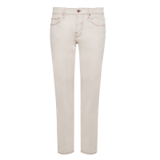
2050217757561 | 7618483091342 | GUESS | UOMO | ABBIGLIAMENTO | PANTALONI | PANTALONE, DA UOMO, TINTA UNITA, CON LOGO, CHIUSURA ZIP E BOTTONI |  | M1RA27 | WDP61 | 56%Cotton 23%Polyester 19%True hemp 2%Elastane | G1CQ | ECRU PEARL | PAKISTAN | 32|L32 | 3 | 99.90 € | 299.70 € | 40.00 € | 120.00 €
2050217757561 | 7618483091342 | GUESS | UOMO | ABBIGLIAMENTO | PANTALONI | PANTALONE, DA UOMO, TINTA UNITA, CON LOGO, CHIUSURA ZIP E BOTTONI |  | M1RA27 | WDP61 | 56%Cotton 23%Polyester 19%True hemp 2%Elastane | G1CQ | ECRU PEARL | PAKISTAN | 32|L32 | 1 | 99.90 € | 99.90 € | 40.00 € | 40.00 €
2056227522786 | 7618483091359 | GUESS | UOMO | ABBIGLIAMENTO | PANTALONI | PANTALONE, DA UOMO, TINTA UNITA, CON LOGO, CHIUSURA ZIP E BOTTONI |  | M1RA27 | WDP61 | 56%Cotton 23%Polyester 19%True hemp 2%Elastane | G1CQ | ECRU PEARL | PAKISTAN | 33|L32 | 9 | 99.90 € | 899.10 € | 40.00 € | 360.00 €
2099808963479 | 7628067489380 | GUESS | UOMO | ABBIGLIAMENTO | PANTALONI | PANTALONI SPORTIVI, DA UOMO, TINTA UNITA, CON LOGO. WALT LOGO TAPE PONTE JOGGER |  | X1RQ28 | K8XF2 | 67%VISCOSE 27%POLYAMIDE 6%ELASTANE | G585 | RUGBY RED | CHINA | S | 2 | 109.90 € | 219.80 € | 44.00 € | 88.00 € | 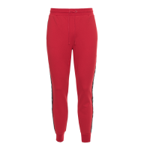
2016440650185 | 7628067489397 | GUESS | UOMO | ABBIGLIAMENTO | PANTALONI | PANTALONI SPORTIVI, DA UOMO, TINTA UNITA, CON LOGO. WALT LOGO TAPE PONTE JOGGER |  | X1RQ28 | K8XF2 | 67%VISCOSE 27%POLYAMIDE 6%ELASTANE | G585 | RUGBY RED | CHINA | M | 3 | 109.90 € | 329.70 € | 44.00 € | 132.00 €
2072921728910 | 7628067489403 | GUESS | UOMO | ABBIGLIAMENTO | PANTALONI | PANTALONI SPORTIVI, DA UOMO, TINTA UNITA, CON LOGO. WALT LOGO TAPE PONTE JOGGER |  | X1RQ28 | K8XF2 | 67%VISCOSE 27%POLYAMIDE 6%ELASTANE | G585 | RUGBY RED | CHINA | L | 4 | 109.90 € | 439.60 € | 44.00 € | 176.00 €
2098209954215 | 7628067489410 | GUESS | UOMO | ABBIGLIAMENTO | PANTALONI | PANTALONI SPORTIVI, DA UOMO, TINTA UNITA, CON LOGO. WALT LOGO TAPE PONTE JOGGER |  | X1RQ28 | K8XF2 | 67%VISCOSE 27%POLYAMIDE 6%ELASTANE | G585 | RUGBY RED | CHINA | XL | 27 | 109.90 € | 2967.30 € | 44.00 € | 1188.00 €
2074396764509 | 7628067489427 | GUESS | UOMO | ABBIGLIAMENTO | PANTALONI | PANTALONI SPORTIVI, DA UOMO, TINTA UNITA, CON LOGO. WALT LOGO TAPE PONTE JOGGER |  | X1RQ28 | K8XF2 | 67%VISCOSE 27%POLYAMIDE 6%ELASTANE | G585 | RUGBY RED | CHINA | XXL | 1 | 109.90 € | 109.90 € | 44.00 € | 44.00 €
2047919388995 | 7624302080992 | GUESS | UOMO | ABBIGLIAMENTO | PANTALONI | PANTALONI SPORTIVI, DA UOMO, TINTA UNITA, CON LOGO. JENNER BLOCKED JOGGER |  | X1VQ09 | K9JY0 | 54%COTTON 46%POLYESTER | G1J7 | TOASTED TAUPE | CHINA | L | 12 | 99.90 € | 1198.80 € | 40.00 € | 480.00 € | 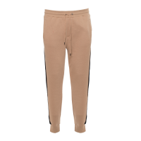
2091515100895 | 7624302081005 | GUESS | UOMO | ABBIGLIAMENTO | PANTALONI | PANTALONI SPORTIVI, DA UOMO, TINTA UNITA, CON LOGO. JENNER BLOCKED JOGGER |  | X1VQ09 | K9JY0 | 54%COTTON 46%POLYESTER | G1J7 | TOASTED TAUPE | CHINA | XL | 9 | 99.90 € | 899.10 € | 40.00 € | 360.00 €
2083913169802 | 7624302081012 | GUESS | UOMO | ABBIGLIAMENTO | PANTALONI | PANTALONI SPORTIVI, DA UOMO, TINTA UNITA, CON LOGO. JENNER BLOCKED JOGGER |  | X1VQ09 | K9JY0 | 54%COTTON 46%POLYESTER | G1J7 | TOASTED TAUPE | CHINA | XXL | 1 | 99.90 € | 99.90 € | 40.00 € | 40.00 €
2045483775838 | 7618584452868 | GUESS | UOMO | ABBIGLIAMENTO | T SHIRT | T-SHIRT DA UOMO, GIROCOLLO, MANICA CORTA |  | M0GI60 | K8FQ0 | 100%CO | G896 | ARMY OLIVE | BANGLADESH | M | 1 | 49.90 € | 49.90 € | 20.00 € | 20.00 €
2075277505921 | 7628067257958 | GUESS | UOMO | ABBIGLIAMENTO | T SHIRT | T-SHIRT DA UOMO, GIROCOLLO, MANICA CORTA |  | M2GH11 | KAAU1 | 100%CO | F0E1 | MULTI | INDIA | L | 1 | 49.90 € | 49.90 € | 20.00 € | 20.00 €
2089514221147 | 7618483648614 | GUESS | UOMO | ABBIGLIAMENTO | T SHIRT | T-SHIRT, DA UOMO, GIROCOLLO, MANICA LUNGA, TINTA UNITA, CON LOGO |  | X0RI20 | KAK92 | 100%COTTON | TWHT | WHITE | TURKEY | L | 1 | 49.90 € | 49.90 € | 20.00 € | 20.00 €
2014792721669 | 7624302069171 | GUESS | UOMO | ABBIGLIAMENTO | T SHIRT | T-SHIRT, DA UOMO, GIROCOLLO, MANICA CORTA, TINTA UNITA, CON LOGO |  | X1BP22 | KAY00 | 100%COTTON | TWHT | TRUE WHITE A000 | BANGLADESH | M | 32 | 69.90 € | 2236.80 € | 28.00 € | 896.00 € | 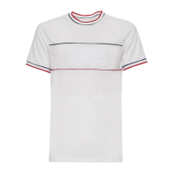
2053813139397 | 7624302626886 | GUESS | UOMO | ABBIGLIAMENTO | T SHIRT | T-SHIRT, DA UOMO, GIROCOLLO, MANICA CORTA, TINTA UNITA, CON LOGO |  | X1PI62 | KAK90 | 100%COTTON | G1J7 | TOASTED TAUPE | BANGLADESH | XS | 9 | 59.90 € | 539.10 € | 24.00 € | 216.00 € | 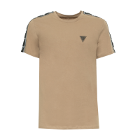
2011002288219 | 7624302626893 | GUESS | UOMO | ABBIGLIAMENTO | T SHIRT | T-SHIRT, DA UOMO, GIROCOLLO, MANICA CORTA, TINTA UNITA, CON LOGO |  | X1PI62 | KAK90 | 100%COTTON | G1J7 | TOASTED TAUPE | BANGLADESH | S | 9 | 59.90 € | 539.10 € | 24.00 € | 216.00 €
2049943198243 | 7624302626916 | GUESS | UOMO | ABBIGLIAMENTO | T SHIRT | T-SHIRT, DA UOMO, GIROCOLLO, MANICA CORTA, TINTA UNITA, CON LOGO |  | X1PI62 | KAK90 | 100%COTTON | G1J7 | TOASTED TAUPE | BANGLADESH | L | 1 | 59.90 € | 59.90 € | 24.00 € | 24.00 €
2022095162720 | 7624302626923 | GUESS | UOMO | ABBIGLIAMENTO | T SHIRT | T-SHIRT, DA UOMO, GIROCOLLO, MANICA CORTA, TINTA UNITA, CON LOGO |  | X1PI62 | KAK90 | 100%COTTON | G1J7 | TOASTED TAUPE | BANGLADESH | XL | 5 | 59.90 € | 299.50 € | 24.00 € | 120.00 €
2077733400900 | 7624302626930 | GUESS | UOMO | ABBIGLIAMENTO | T SHIRT | T-SHIRT, DA UOMO, GIROCOLLO, MANICA CORTA, TINTA UNITA, CON LOGO |  | X1PI62 | KAK90 | 100%COTTON | G1J7 | TOASTED TAUPE | BANGLADESH | XXL | 3 | 59.90 € | 179.70 € | 24.00 € | 72.00 €
2085485593405 | 7624302662105 | GUESS | UOMO | ABBIGLIAMENTO | T SHIRT | T-SHIRT, DA UOMO, CON TASCHINO, GIROCOLLO, MANICA LUNGA, TINTA UNITA, CON LOGO, CON BOTTONI |  | X1RI00 | KB110 | 100%COTTON | F82H | DUSTY SAGE MULTI | BANGLADESH | XS | 6 | 79.90 € | 479.40 € | 32.00 € | 192.00 € | 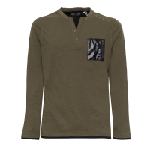
2084998849771 | 7624302662112 | GUESS | UOMO | ABBIGLIAMENTO | T SHIRT | T-SHIRT, DA UOMO, CON TASCHINO, GIROCOLLO, MANICA LUNGA, TINTA UNITA, CON LOGO, CON BOTTONI |  | X1RI00 | KB110 | 100%COTTON | F82H | DUSTY SAGE MULTI | BANGLADESH | S | 6 | 79.90 € | 479.40 € | 32.00 € | 192.00 €
2091535722244 | 7624302662136 | GUESS | UOMO | ABBIGLIAMENTO | T SHIRT | T-SHIRT, DA UOMO, CON TASCHINO, GIROCOLLO, MANICA LUNGA, TINTA UNITA, CON LOGO, CON BOTTONI |  | X1RI00 | KB110 | 100%COTTON | F82H | DUSTY SAGE MULTI | BANGLADESH | L | 6 | 79.90 € | 479.40 € | 32.00 € | 192.00 €
 |  |  |  |  |  |  |  |  |  |  |  |  |  |  | 470 |  | 49,878.80 € |  | 20,304.50 €
 |  |  |  |  |  |  |  |  |  |  |  |  |  |  |  |  | 106.13 € |  | 43.20 €
MARCHI | MACRO | SETTORE | CATEGORIA | QUANTITà | AVG RETAIL
GUESS | UOMO | ABBIGLIAMENTO | CAMICIE | 4 | 109.90 €
GUESS BY MARCIANO | UOMO | ABBIGLIAMENTO | CAMICIE | 1 | 95.00 €
GUESS | UOMO | ABBIGLIAMENTO | CAPPOTTI E GIACCHE | 189 | 120.43 €
GUESS | UOMO | ABBIGLIAMENTO | FELPE | 7 | 104.19 €
GUESS | UOMO | ABBIGLIAMENTO | JEANS | 25 | 139.90 €
GUESS | UOMO | ABBIGLIAMENTO | MAGLIE | 86 | 101.76 €
GUESS | UOMO | ABBIGLIAMENTO | PANTALONI | 78 | 104.64 €
GUESS | UOMO | ABBIGLIAMENTO | T SHIRT | 80 | 68.02 €
 |  |  |  | 470 | 106.13 €

